バッチパフォーマンス報告（週1）
 | バッチパフォーマンス報告

1 | 概要
 | 報告期間：
 |  | 2025/10/01 ~ 2025/10/05
 | 対象環境：
 |  | 本番環境
 | 対象リソース：
 |  | イシダ様向けのバッチ処理
 | アラート基準
 |  | 実行時間が

2 | ダッシュボード
 | 2.1 | Import OC
 |  | 対応設定
 |  |  | 処理時間が『120』秒以上が発生された場合、調査を行い、改修する
 |  |  | Detailed Data: Sheet [Import OC]
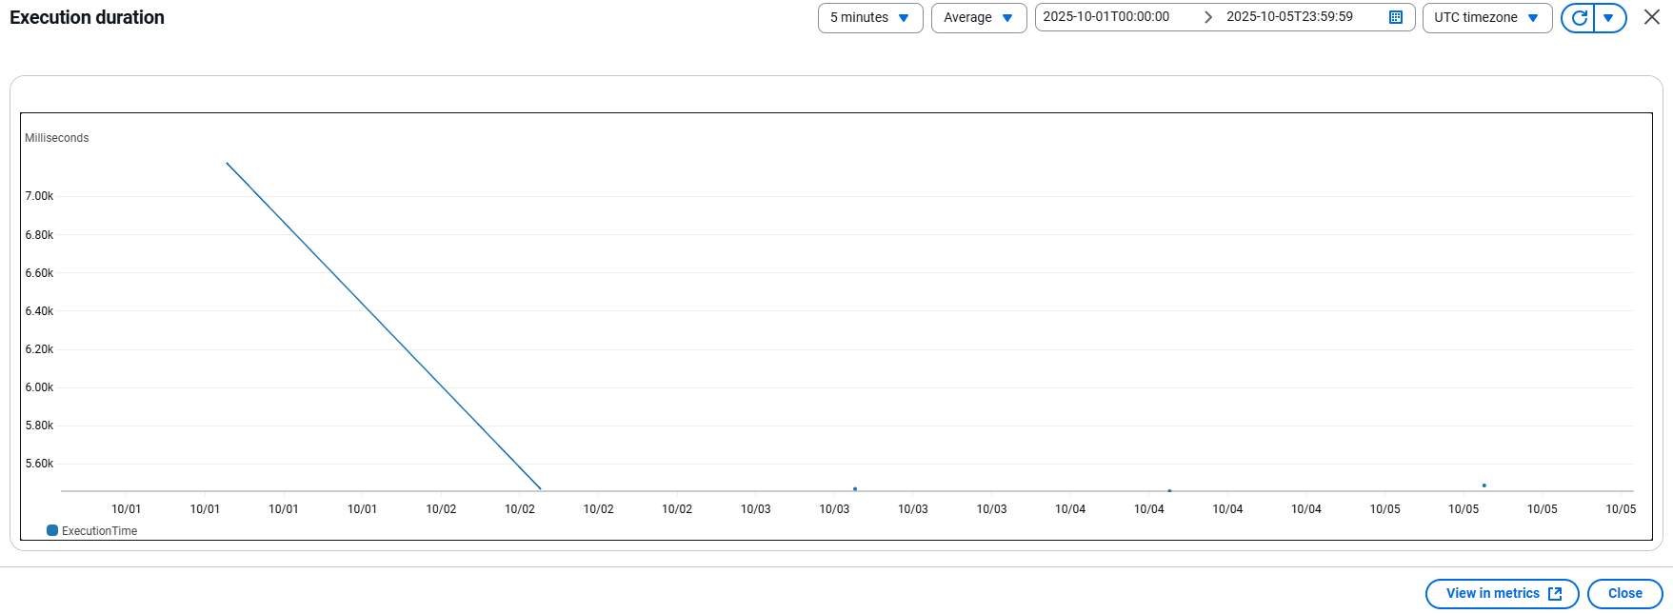

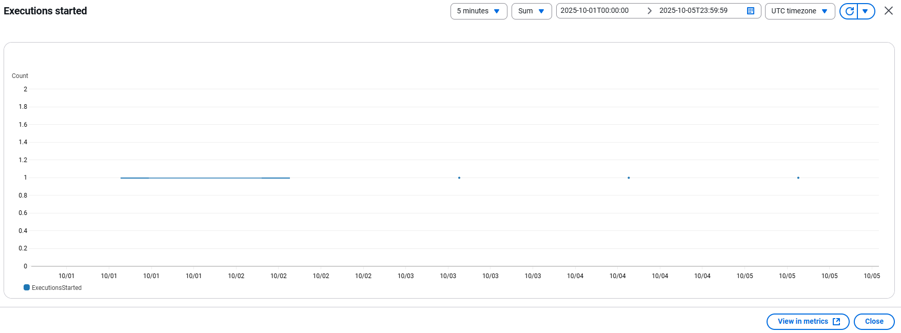

 |  |  | Nếu phát sinh lỗi thì sẽ cần xác nhận nguyên nhân

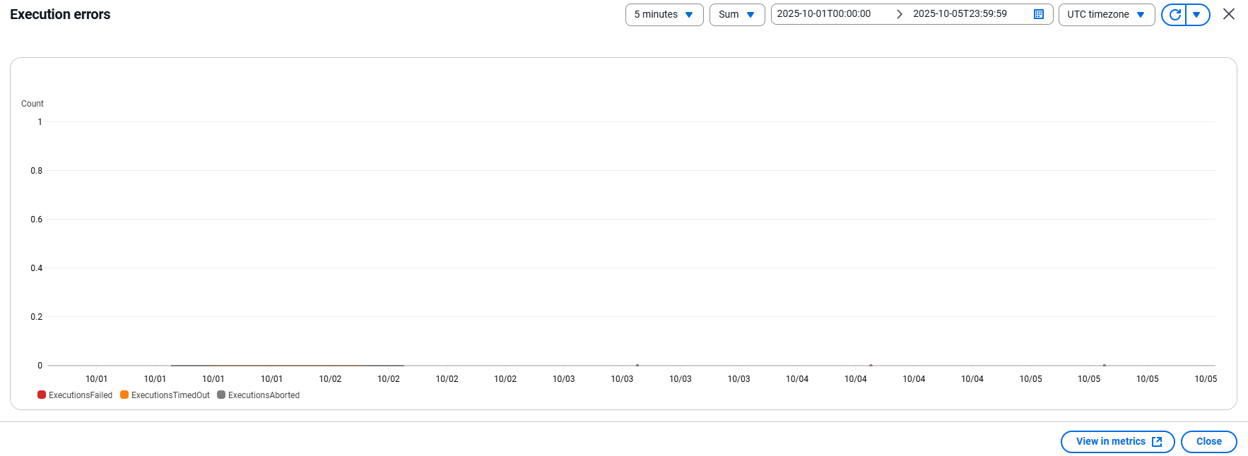

 | 2.2 | Import SG
 |  | 対応設定
 |  |  | 処理時間が『60』秒以上が発生された場合、調査を行い、改修する
 |  |  | Detailed Data: Sheet [Import SG]
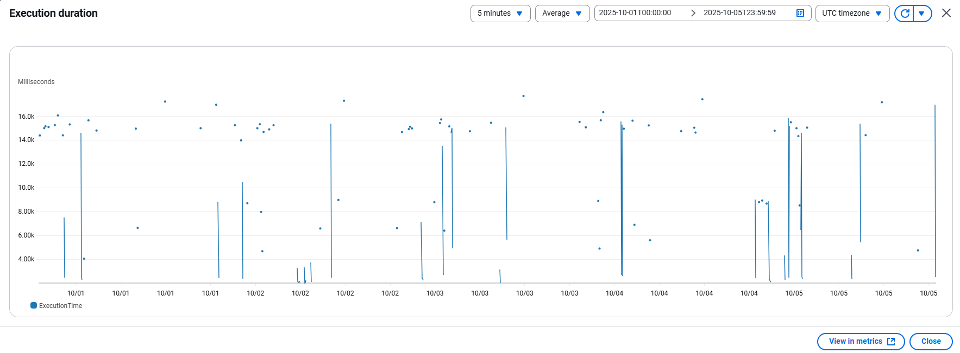

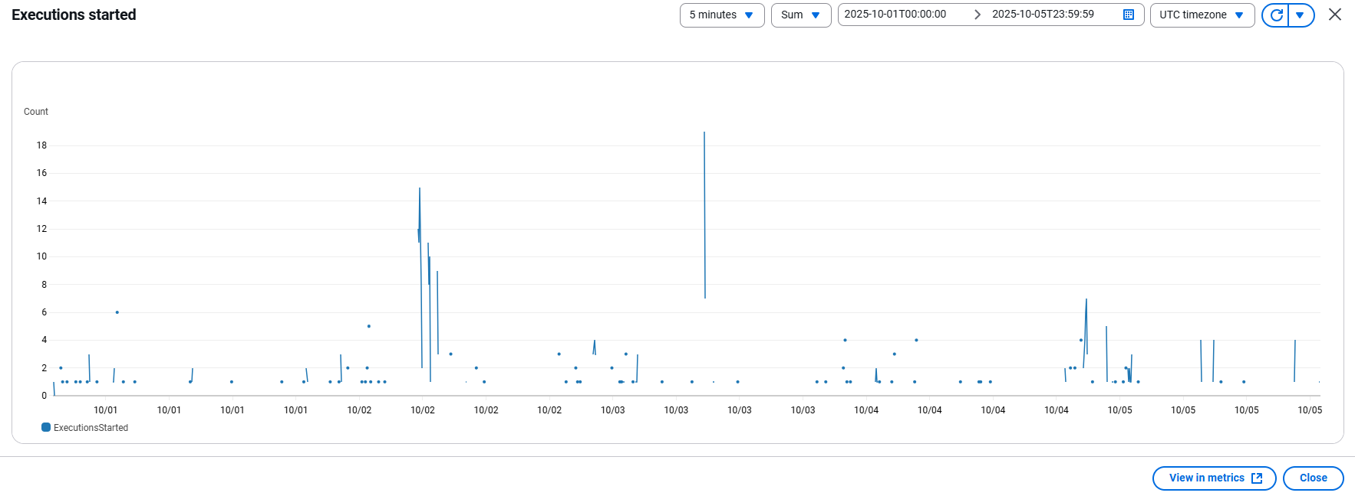

 |  |  | Nếu phát sinh lỗi thì sẽ cần xác nhận nguyên nhân
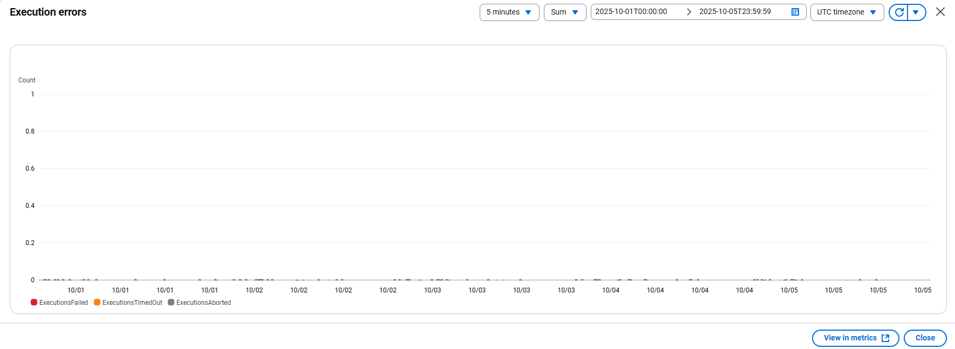

 | 2.3 | Export SG
 |  | 対応設定
 |  |  | 処理時間が『600』秒以上が発生された場合、調査を行い、改修する
 |  |  | Detailed Data: Sheet [Export SG]
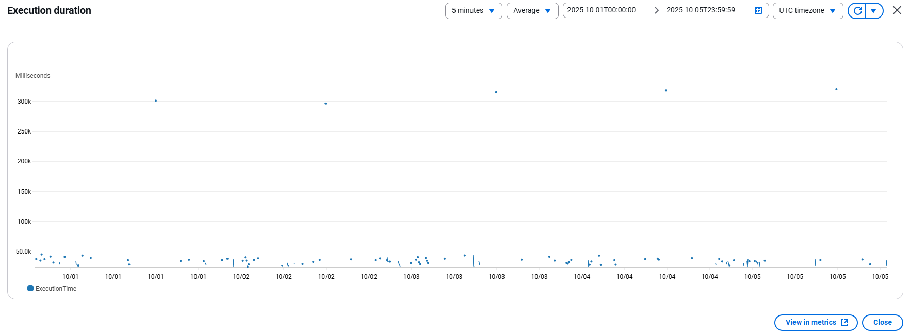

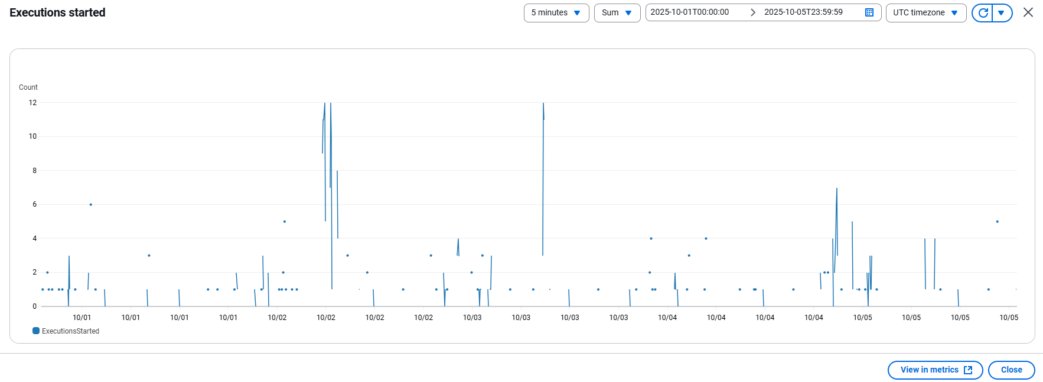

 |  |  | Nếu phát sinh lỗi thì sẽ cần xác nhận nguyên nhân
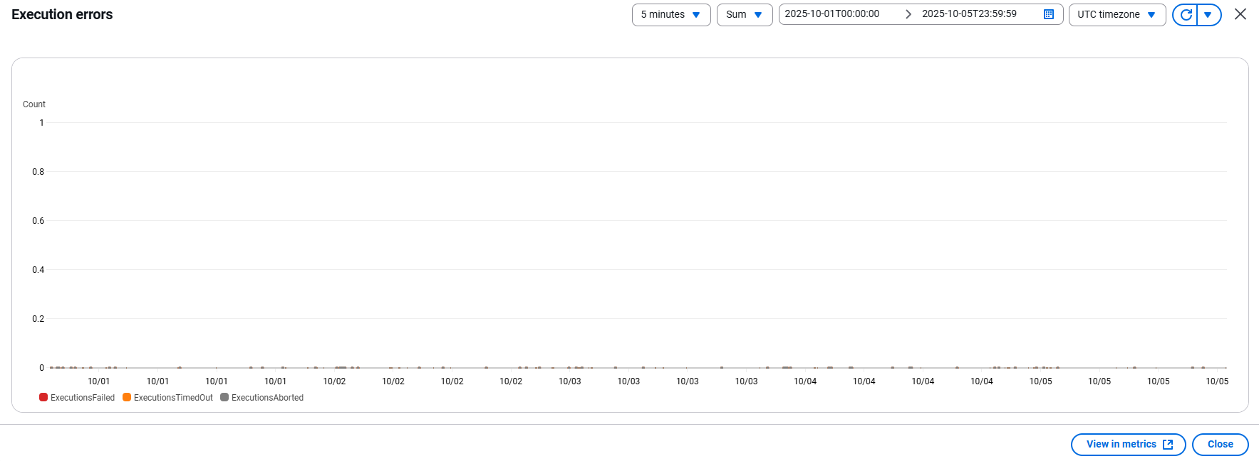

3 | 全体評価
 | 処理時間は許容範囲内であり、現在の運用ニーズに十分対応できています。
 | また、今後の拡張にも対応可能です。

バッチパフォーマンス報告（週2）
 | バッチパフォーマンス報告

1 | 概要
 | 報告期間：
 |  | 2025/10/6 ~ 2025/10/12
 | 対象環境：
 |  | 本番環境
 | 対象リソース：
 |  | イシダ様向けのバッチ処理
 | アラート基準
 |  | 実行時間が

2 | ダッシュボード
 | 2.1 | Import OC
 |  | 対応設定
 |  |  | 処理時間が『120』秒以上が発生された場合、調査を行い、改修する
 |  |  | Detailed Data: Sheet [Import OC]
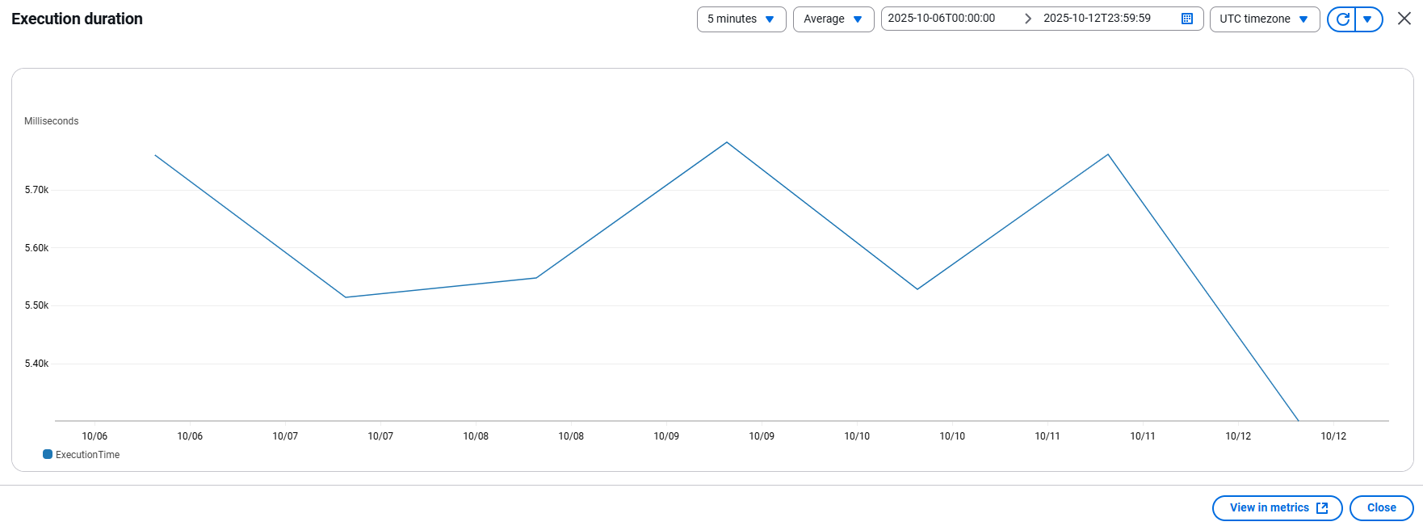

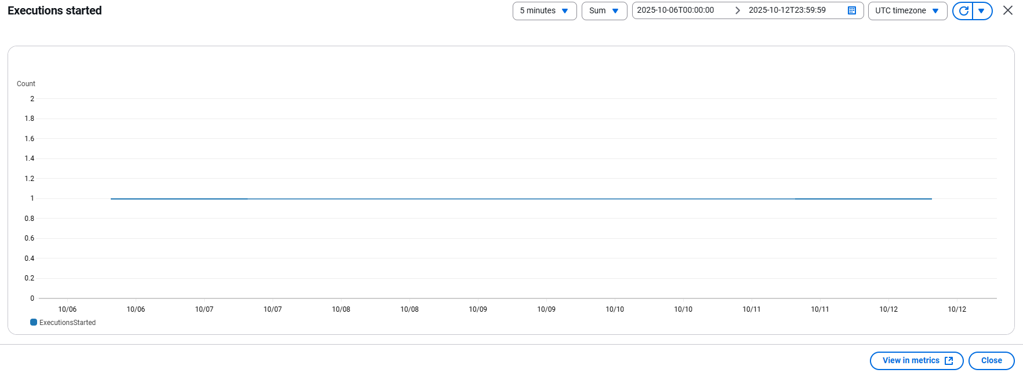

 |  |  | Nếu phát sinh lỗi thì sẽ cần xác nhận nguyên nhân


 | 2.2 | Import SG
 |  | 対応設定
 |  |  | 処理時間が『60』秒以上が発生された場合、調査を行い、改修する
 |  |  | Detailed Data: Sheet [Import SG]
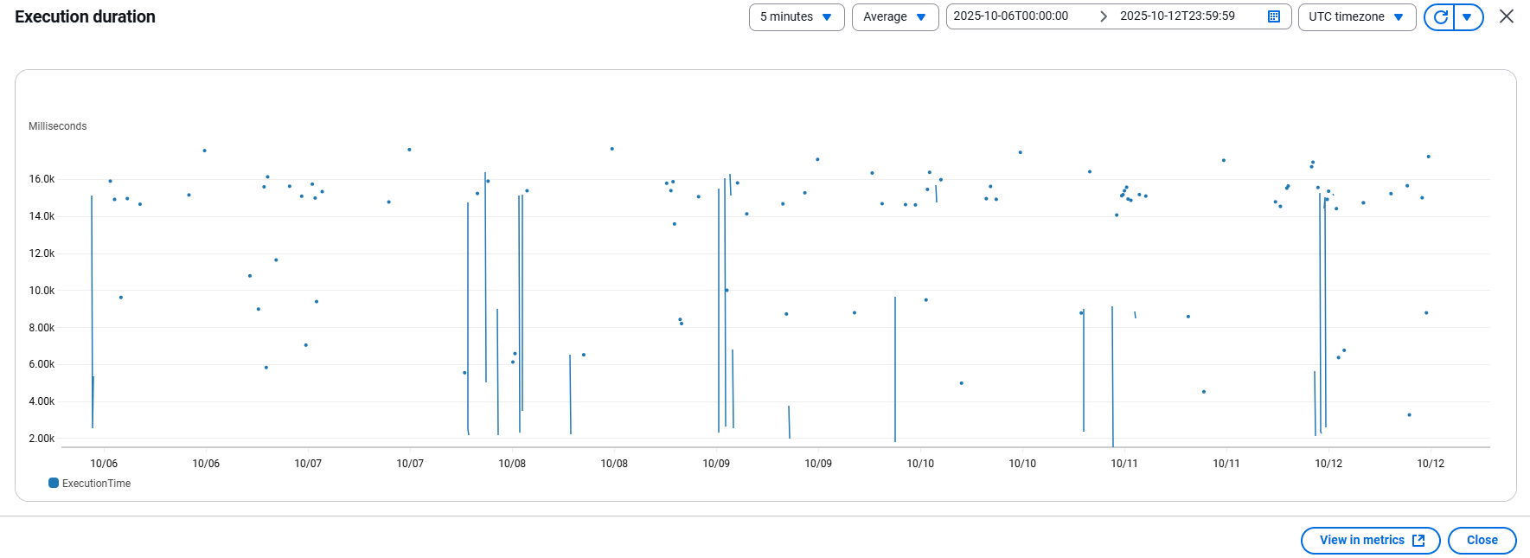

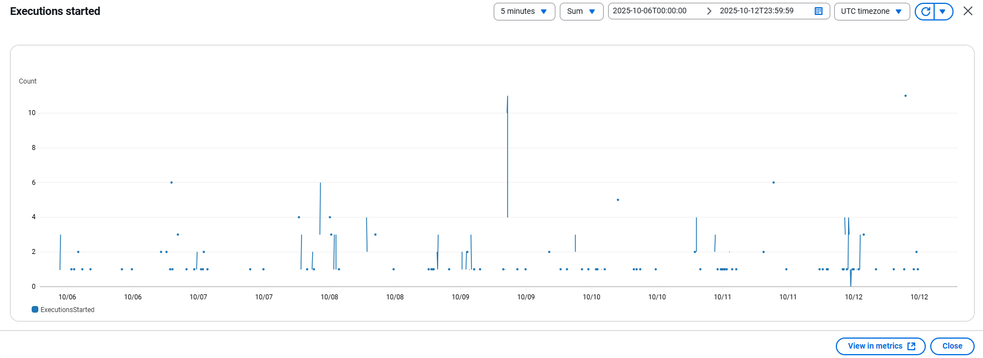

 |  |  | Nếu phát sinh lỗi thì sẽ cần xác nhận nguyên nhân
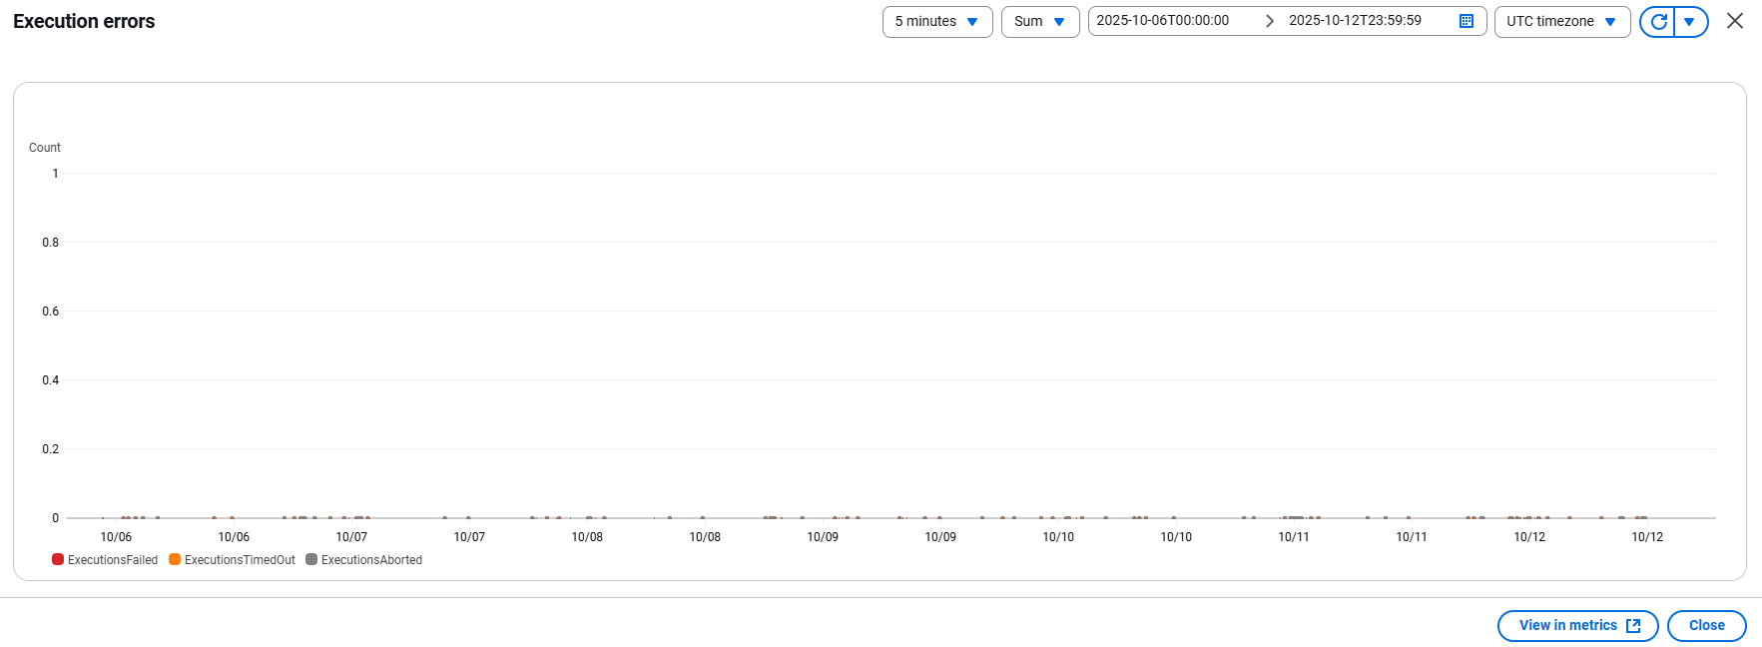

 | 2.3 | Export SG
 |  | 対応設定
 |  |  | 処理時間が『600』秒以上が発生された場合、調査を行い、改修する
 |  |  | Detailed Data: Sheet [Export SG]
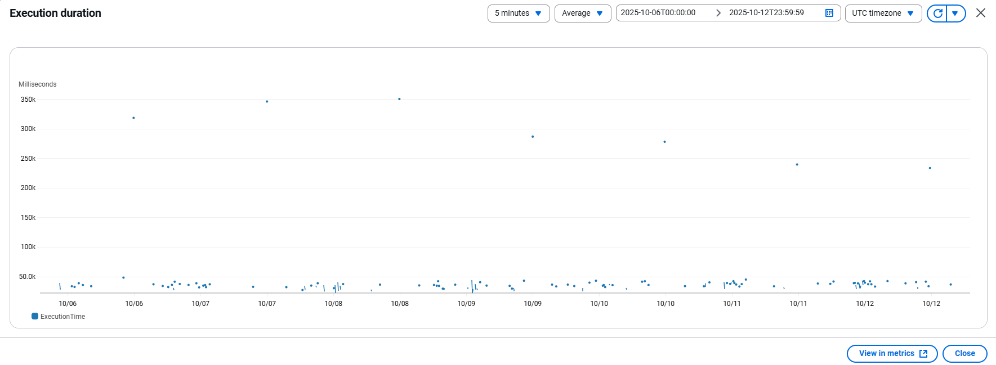

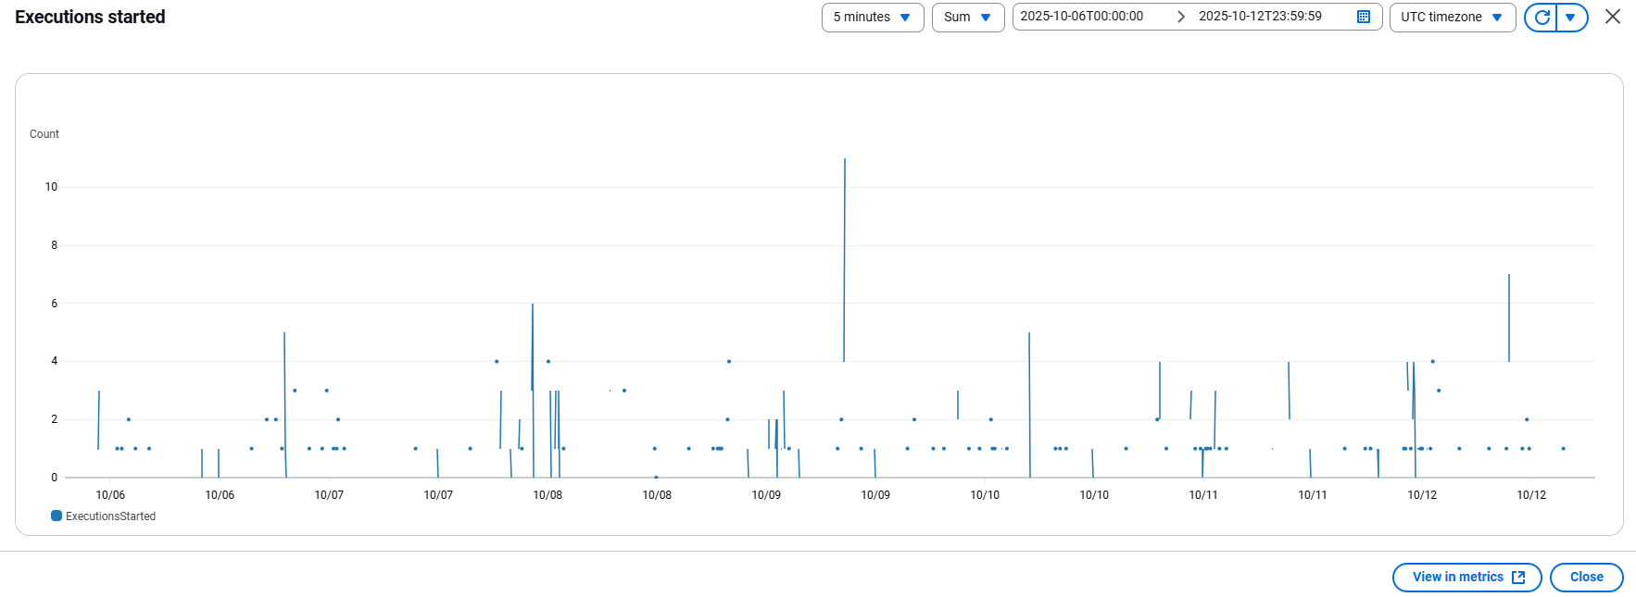

 |  |  | Nếu phát sinh lỗi thì sẽ cần xác nhận nguyên nhân


3 | 全体評価
 | 処理時間は許容範囲内であり、現在の運用ニーズに十分対応できています。
 | また、今後の拡張にも対応可能です。

バッチパフォーマンス報告（週3)
 | バッチパフォーマンス報告

1 | 概要
 | 報告期間：
 |  | 2025/10/13 ~ 2025/10/19
 | 対象環境：
 |  | 本番環境
 | 対象リソース：
 |  | イシダ様向けのバッチ処理
 | アラート基準
 |  | 実行時間が

2 | ダッシュボード
 | 2.1 | Import OC
 |  | 対応設定
 |  |  | 処理時間が『120』秒以上が発生された場合、調査を行い、改修する
 |  |  | Detailed Data: Sheet [Import OC]
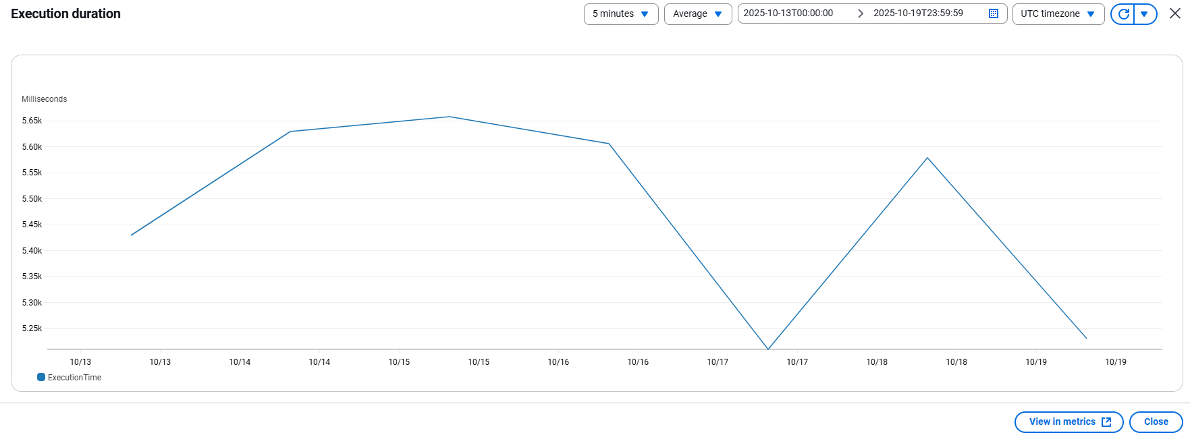



 |  |  | Nếu phát sinh lỗi thì sẽ cần xác nhận nguyên nhân
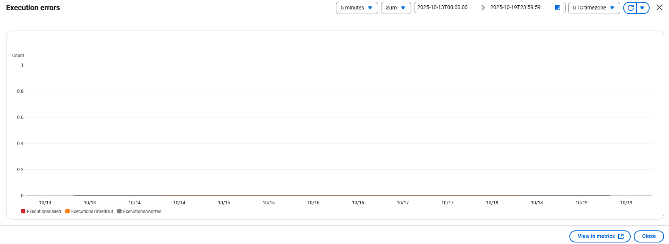

 | 2.2 | Import SG
 |  | 対応設定
 |  |  | 処理時間が『60』秒以上が発生された場合、調査を行い、改修する
 |  |  | Detailed Data: Sheet [Import SG]
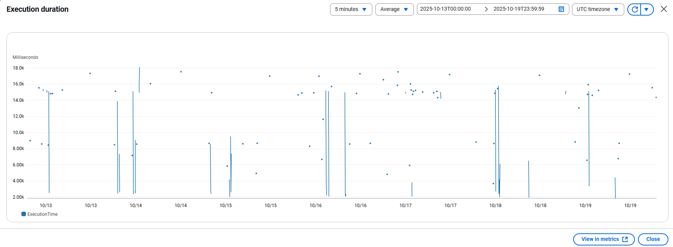

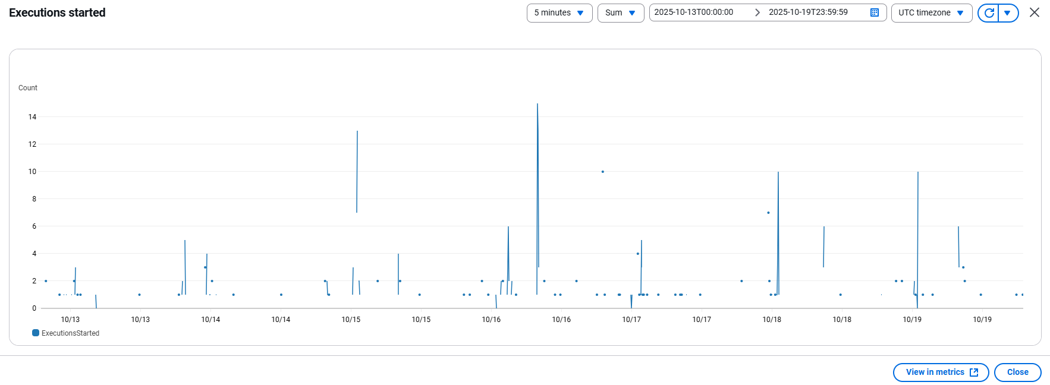

 |  |  | Nếu phát sinh lỗi thì sẽ cần xác nhận nguyên nhân


 | 2.3 | Export SG
 |  | 対応設定
 |  |  | 処理時間が『600』秒以上が発生された場合、調査を行い、改修する
 |  |  | Detailed Data: Sheet [Export SG]
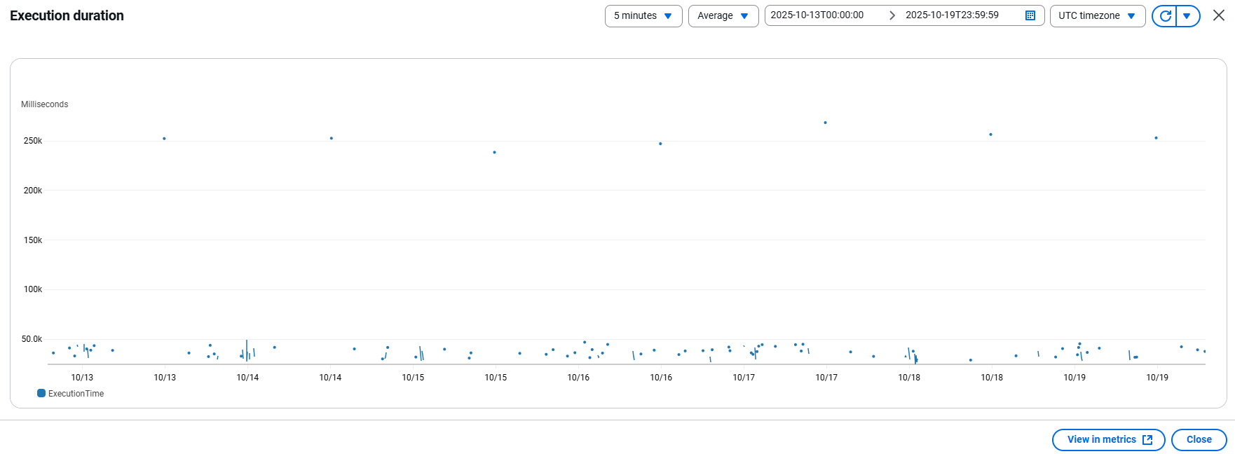

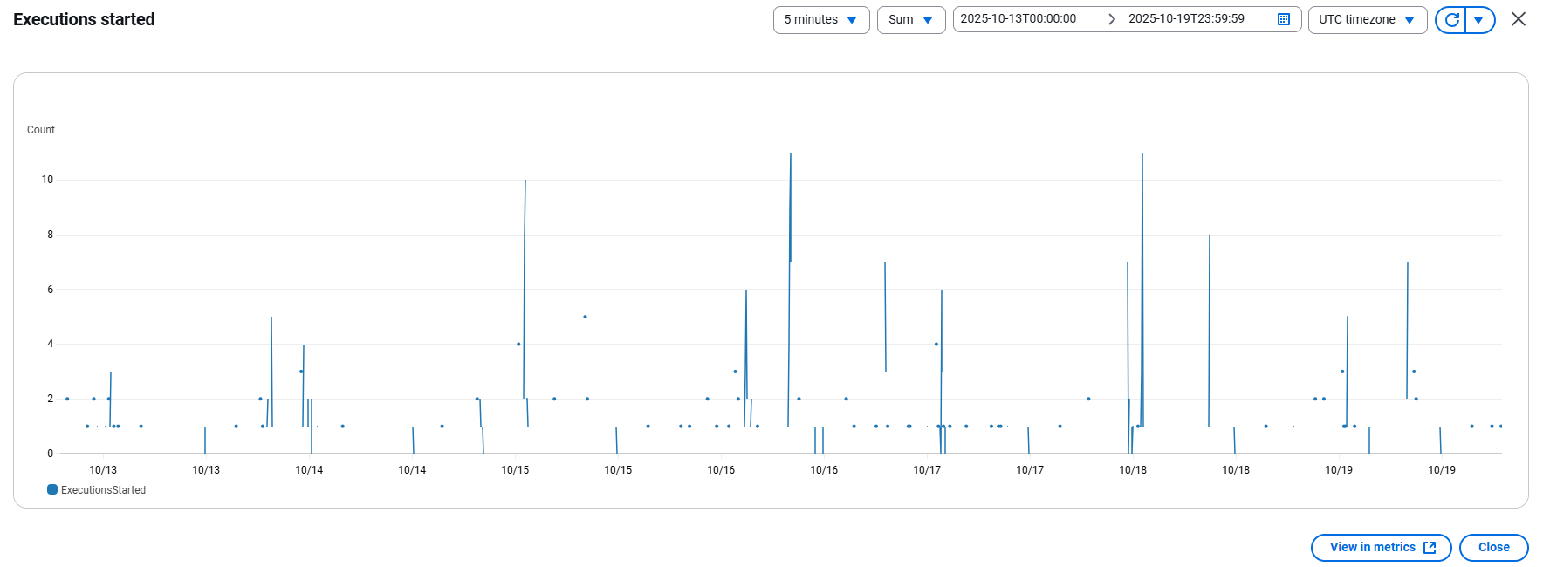

 |  |  | Nếu phát sinh lỗi thì sẽ cần xác nhận nguyên nhân
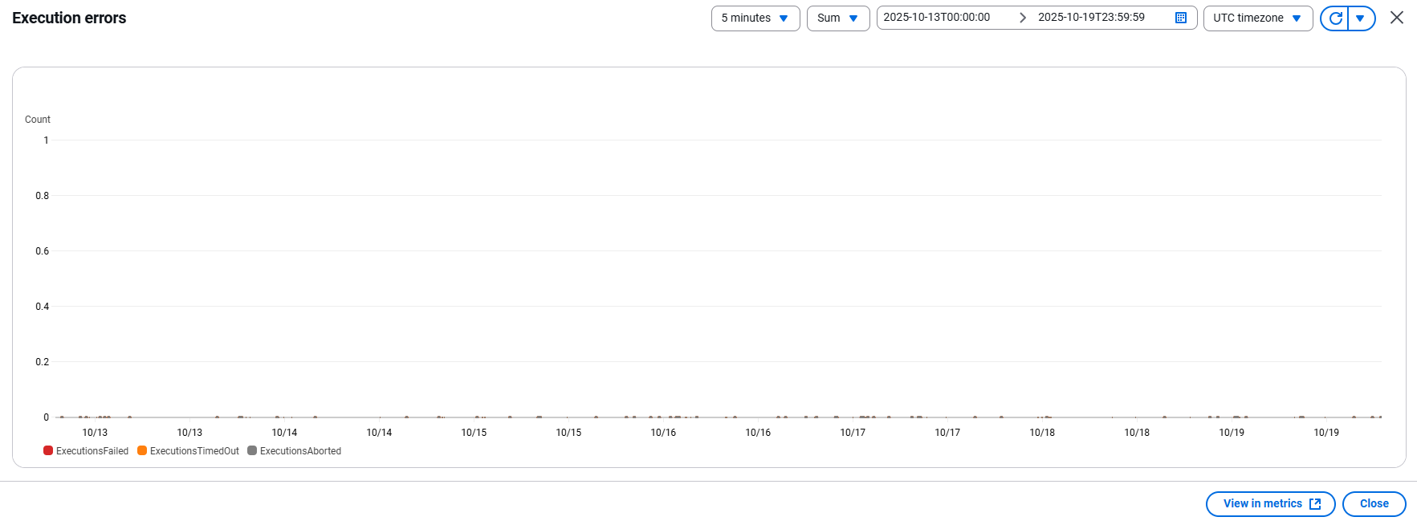

3 | 全体評価
 | 処理時間は許容範囲内であり、現在の運用ニーズに十分対応できています。
 | また、今後の拡張にも対応可能です。

バッチパフォーマンス報告（週4）
 | バッチパフォーマンス報告

1 | 概要
 | 報告期間：
 |  | 2025/10/20 ~ 2025/10/26
 | 対象環境：
 |  | 本番環境
 | 対象リソース：
 |  | イシダ様向けのバッチ処理
 | アラート基準
 |  | 実行時間が

2 | ダッシュボード
 | 2.1 | Import OC
 |  | 対応設定
 |  |  | 処理時間が『120』秒以上が発生された場合、調査を行い、改修する
 |  |  | Detailed Data: Sheet [Import OC]
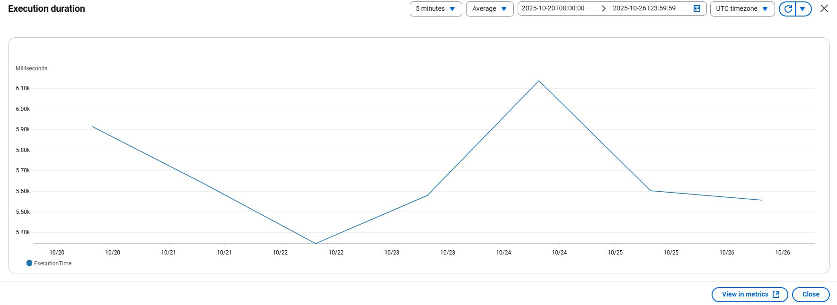

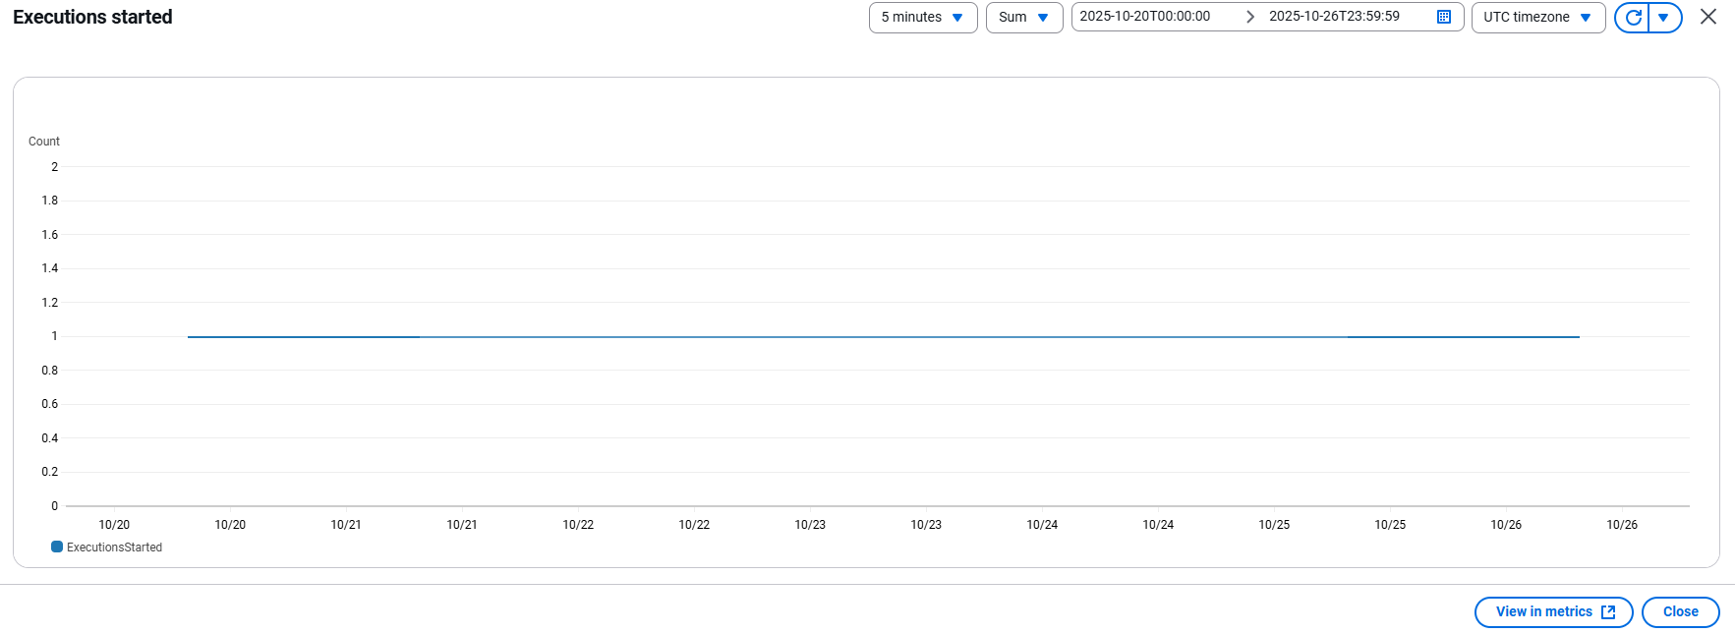

 |  |  | Nếu phát sinh lỗi thì sẽ cần xác nhận nguyên nhân
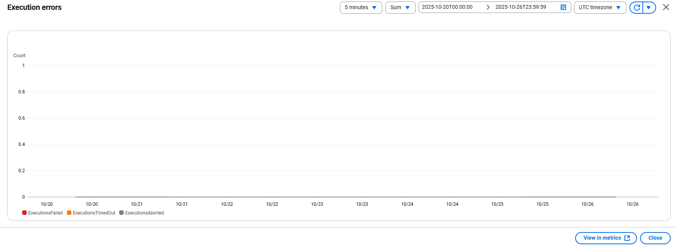

 | 2.2 | Import SG
 |  | 対応設定
 |  |  | 処理時間が『60』秒以上が発生された場合、調査を行い、改修する
 |  |  | Detailed Data: Sheet [Import SG]
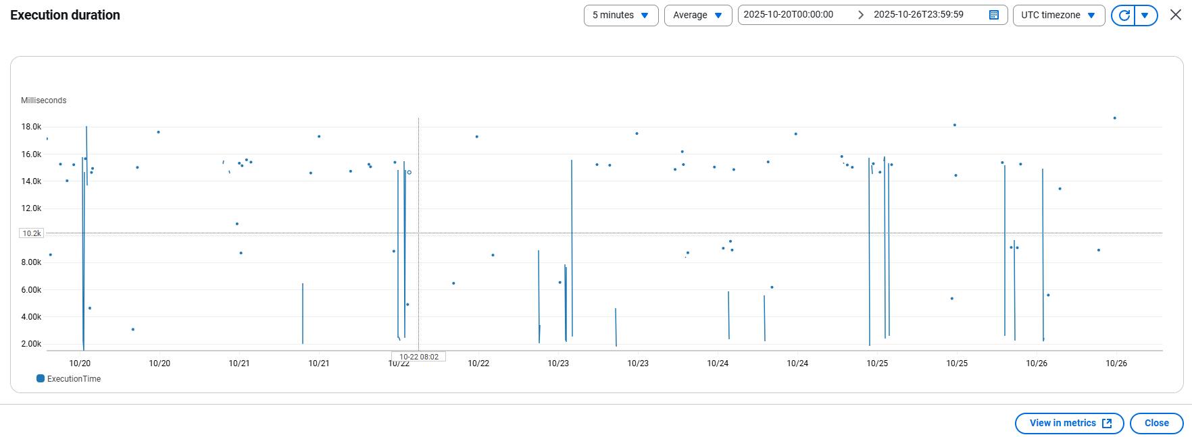

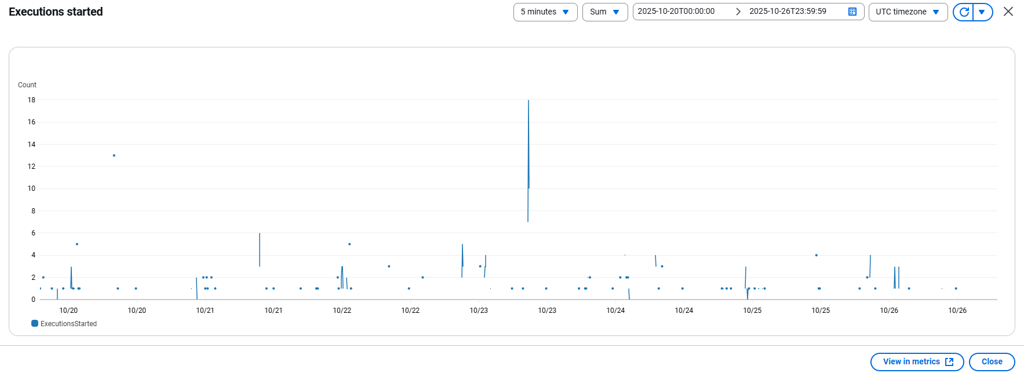

 |  |  | Nếu phát sinh lỗi thì sẽ cần xác nhận nguyên nhân


 | 2.3 | Export SG
 |  | 対応設定
 |  |  | 処理時間が『600』秒以上が発生された場合、調査を行い、改修する
 |  |  | Detailed Data: Sheet [Export SG]
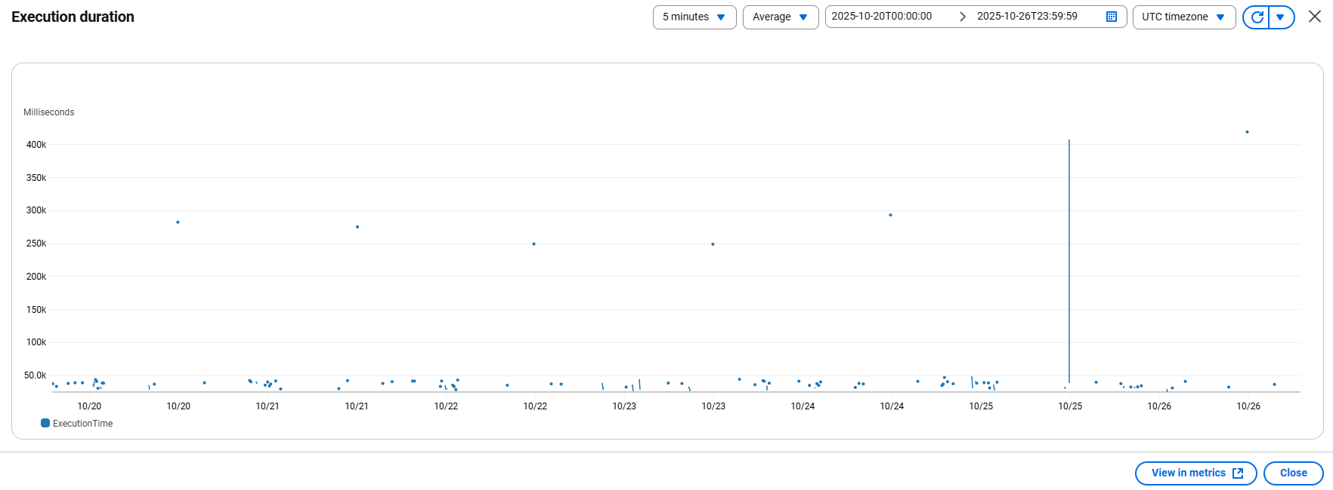

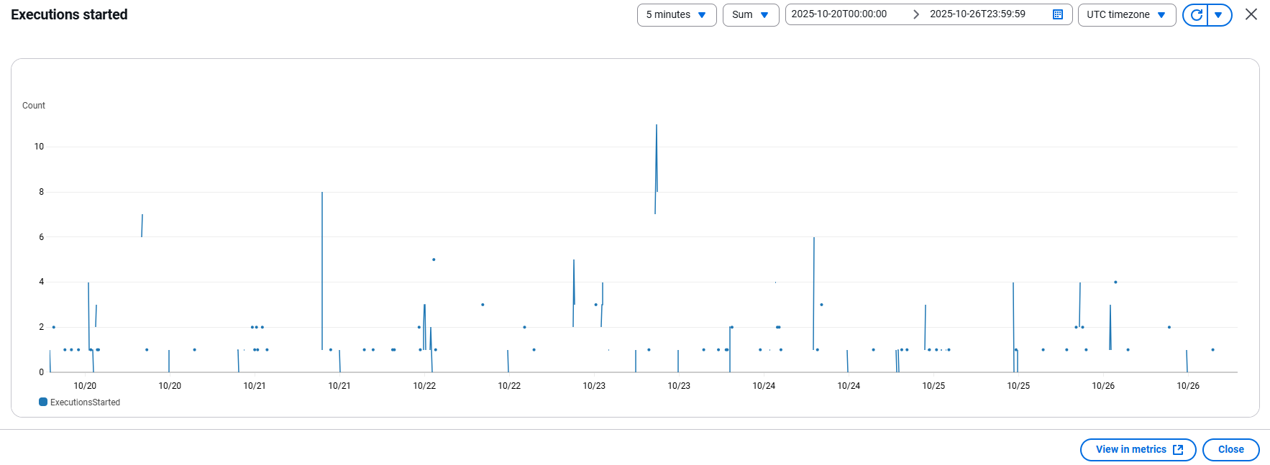

 |  |  | Nếu phát sinh lỗi thì sẽ cần xác nhận nguyên nhân


3 | 全体評価
 | 処理時間は許容範囲内であり、現在の運用ニーズに十分対応できています。
 | また、今後の拡張にも対応可能です。

バッチパフォーマンス報告（週5）
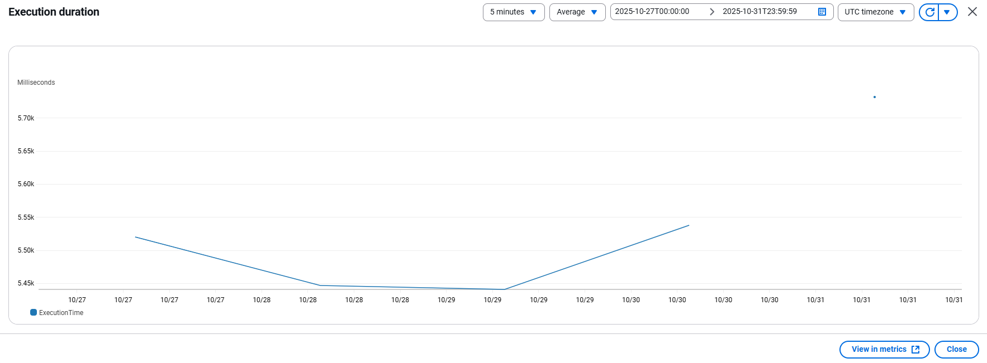 | バッチパフォーマンス報告

1 | 概要
 | 報告期間：
 |  | 2025/10/27 ~ 2025/10/31
 | 対象環境：
 |  | 本番環境
 | 対象リソース：
 |  | イシダ様向けのバッチ処理
 | アラート基準
 |  | 実行時間が

2 | ダッシュボード
 | 2.1 | Import OC
 |  | 対応設定
 |  |  | 処理時間が『120』秒以上が発生された場合、調査を行い、改修する
 |  |  | Detailed Data: Sheet [Import OC]

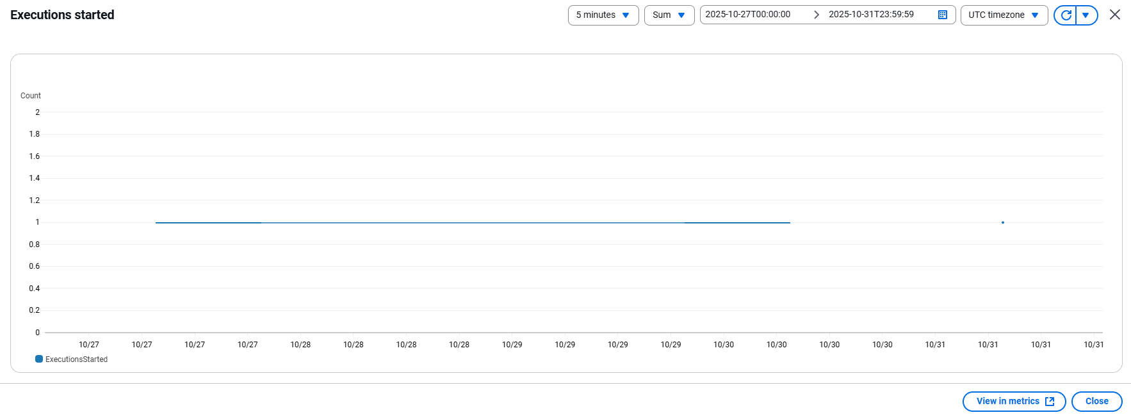

 |  |  | Nếu phát sinh lỗi thì sẽ cần xác nhận nguyên nhân
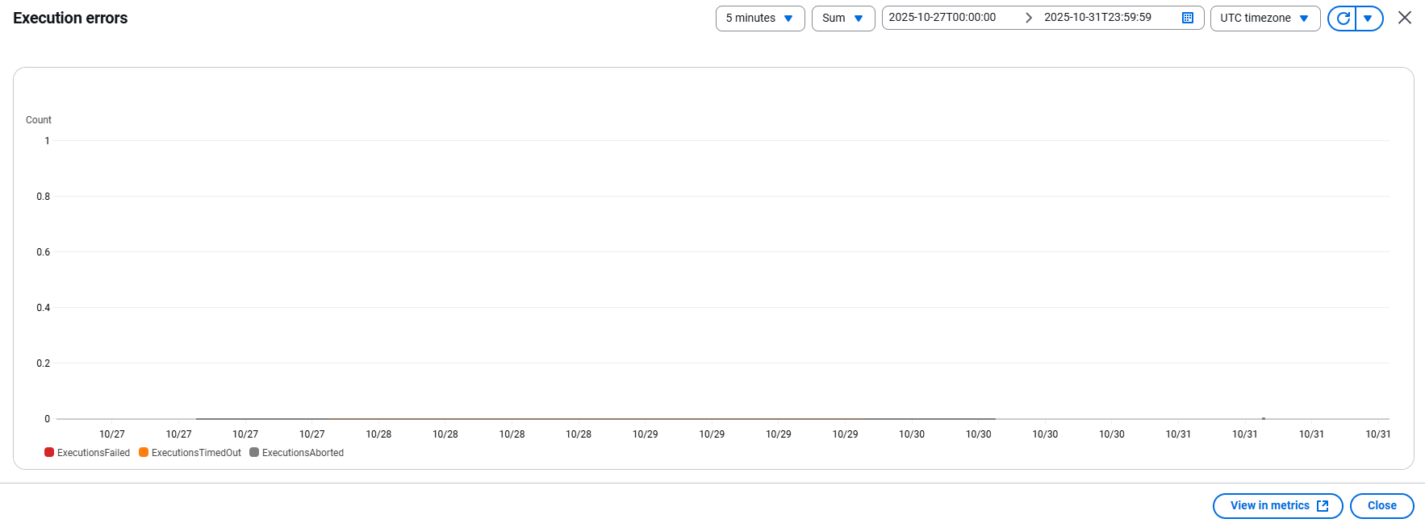

 | 2.2 | Import SG
 |  | 対応設定
 |  |  | 処理時間が『60』秒以上が発生された場合、調査を行い、改修する
 |  |  | Detailed Data: Sheet [Import SG]
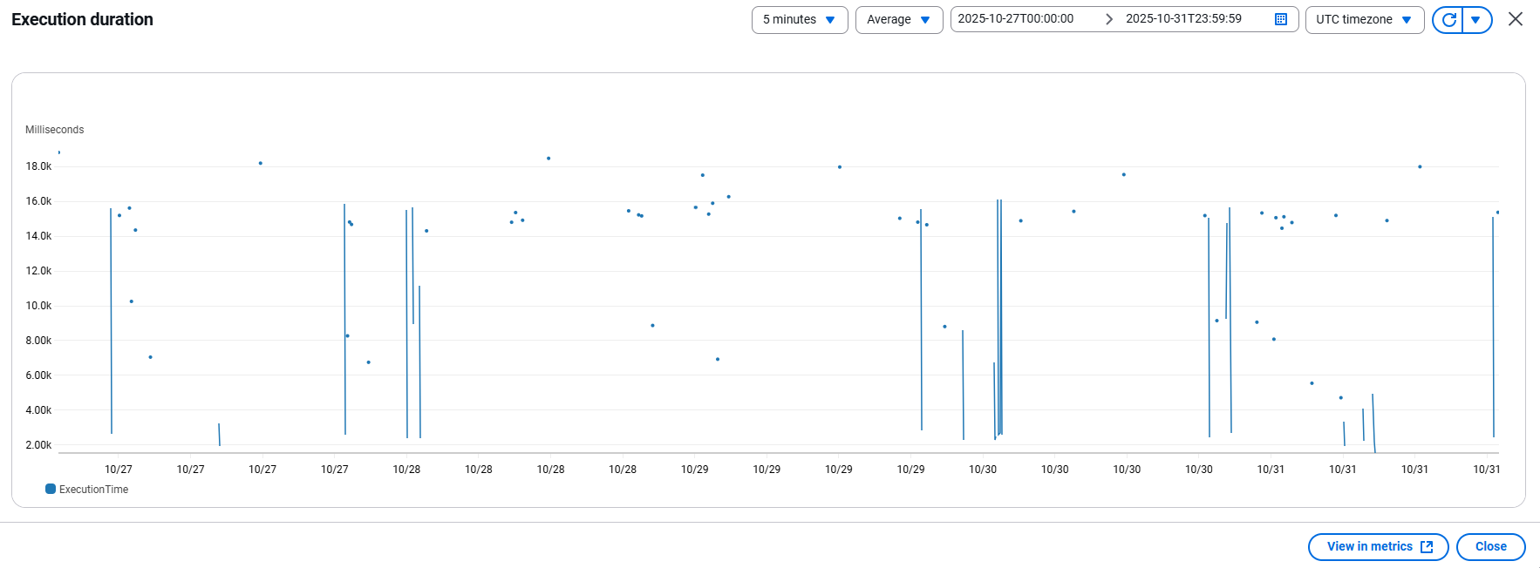

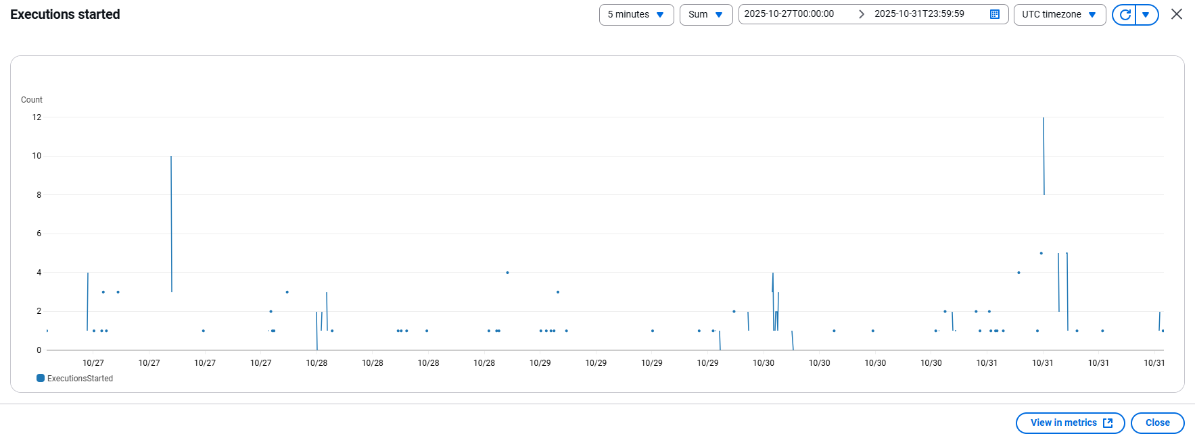

 |  |  | Nếu phát sinh lỗi thì sẽ cần xác nhận nguyên nhân
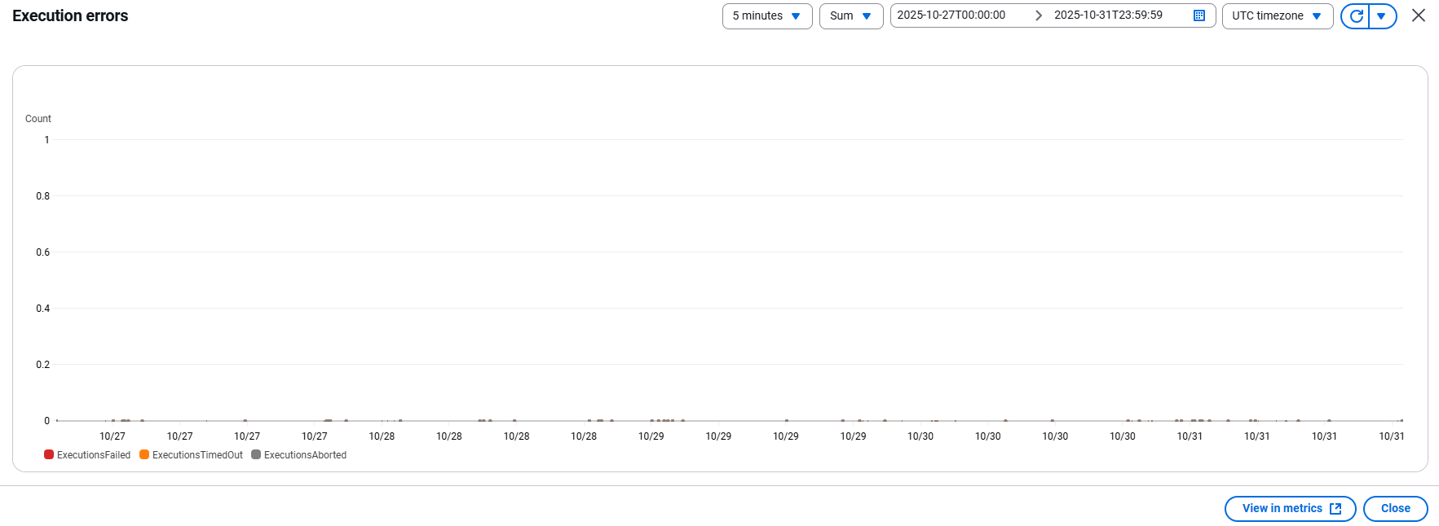

 | 2.3 | Export SG
 |  | 対応設定
 |  |  | 処理時間が『600』秒以上が発生された場合、調査を行い、改修する
 |  |  | Detailed Data: Sheet [Export SG]
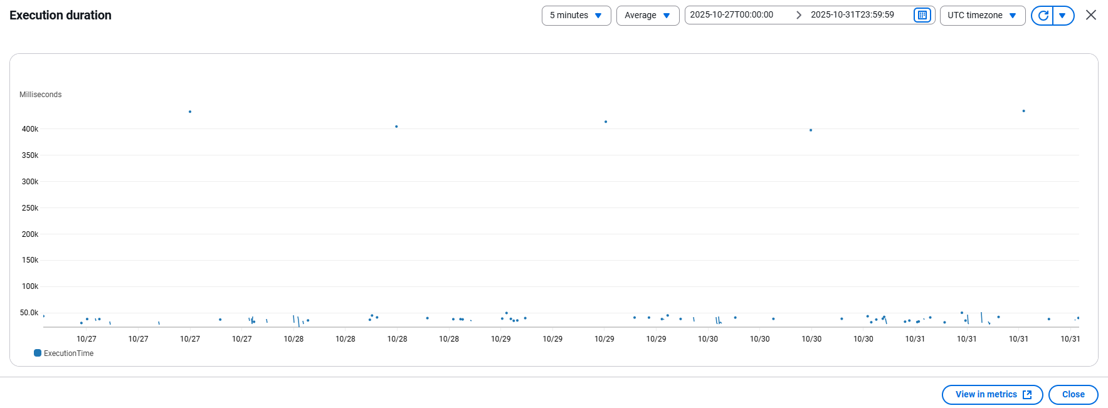

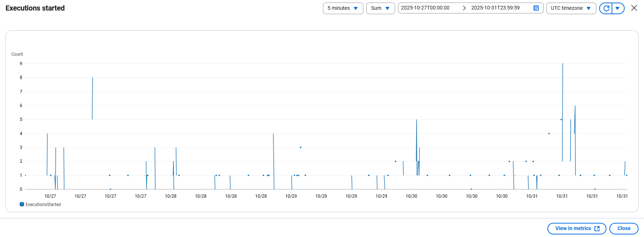

 |  |  | Nếu phát sinh lỗi thì sẽ cần xác nhận nguyên nhân


3 | 全体評価
 | 処理時間は許容範囲内であり、現在の運用ニーズに十分対応できています。
 | また、今後の拡張にも対応可能です。

サーバーの使用状況（週1）
 | サーバーの使用状況報告

1 | 概要
 | 報告期間：
 |  | 2025/10/01 ~ 2025/10/05
 | 対象環境：
 |  | 本番環境
 | 対象リソース：
 |  | イシダ様向けのバッチ処理

2 | ダッシュボード
 | 2.1 | EC2
 |  | ksm-posprd-ec2-instance-bastion
 |  |  | 対応設定
 |  |  |  | サーバーの使用率が『80』%以上が発生された場合、調査を行い、改修する
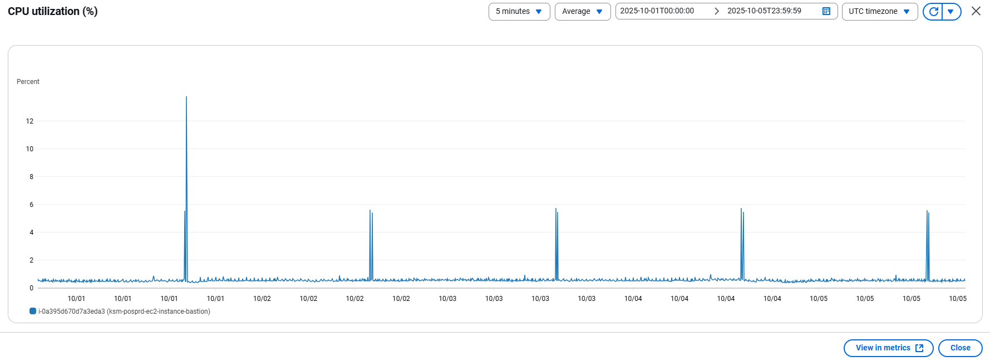

 | 2.2 | ECS
 |  | ksm-posprd-ecs-cluster
 |  |  | 対応設定
 |  |  |  | サーバーの使用率が『80』%以上が発生された場合、調査を行い、改修する
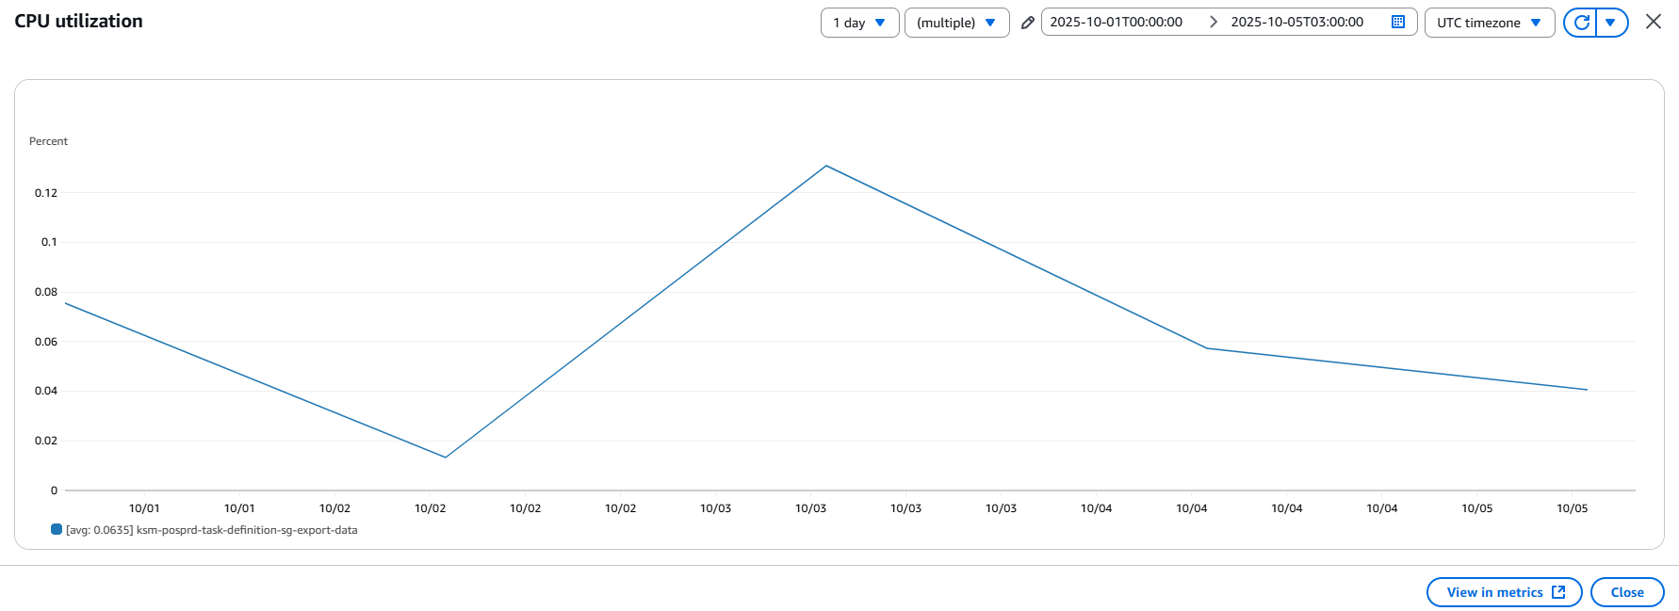

 |  |  | 対応設定
 |  |  |  | メモリの使用率が『80』%以上が発生された場合、調査を行い、改修する
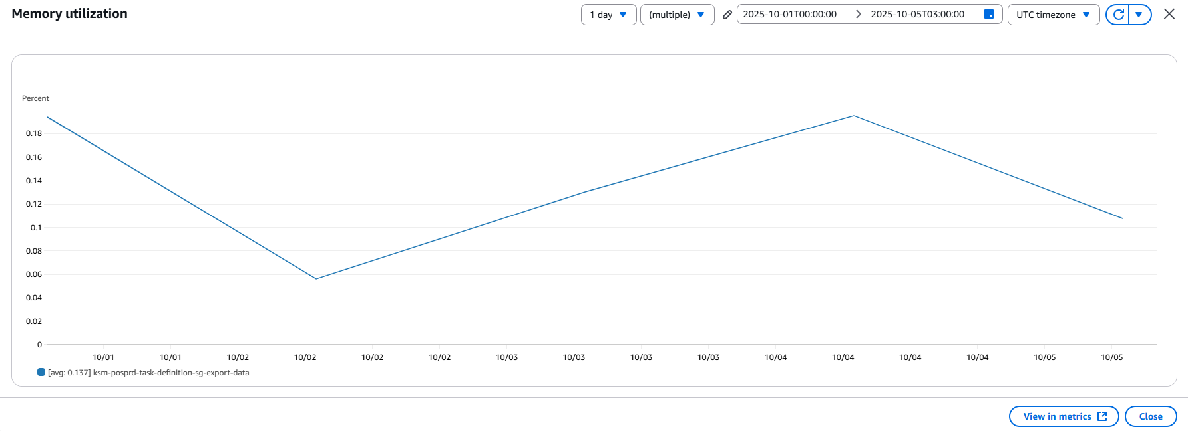

 | 2.3 | RDS
 |  | ksm-posprd-db-cluster
 |  |  | 対応設定
 |  |  |  | サーバーの使用率が『80』%以上が発生された場合、調査を行い、改修する
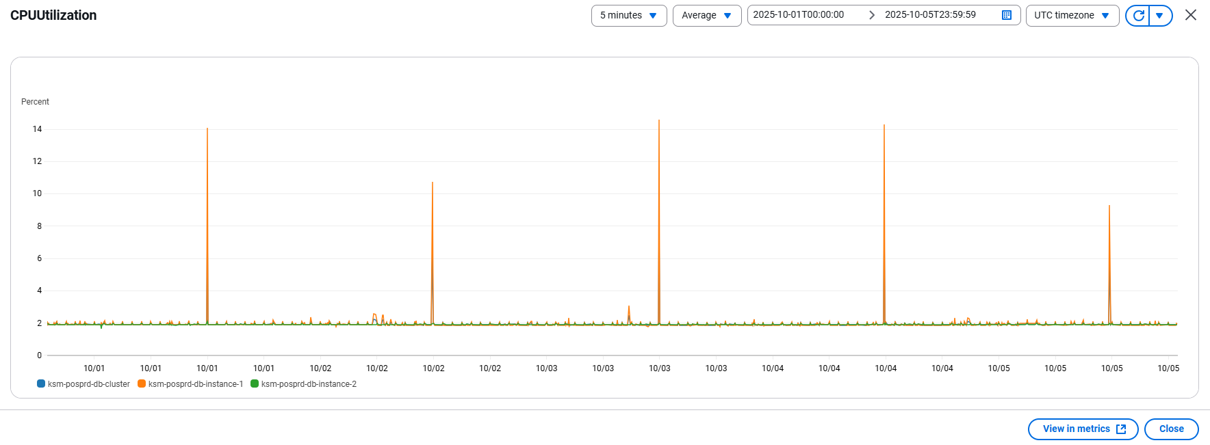

 |  |  | 対応設定
 |  |  |  | メモリの空き容量が『2』GB%以下が発生された場合、調査を行い、改修する
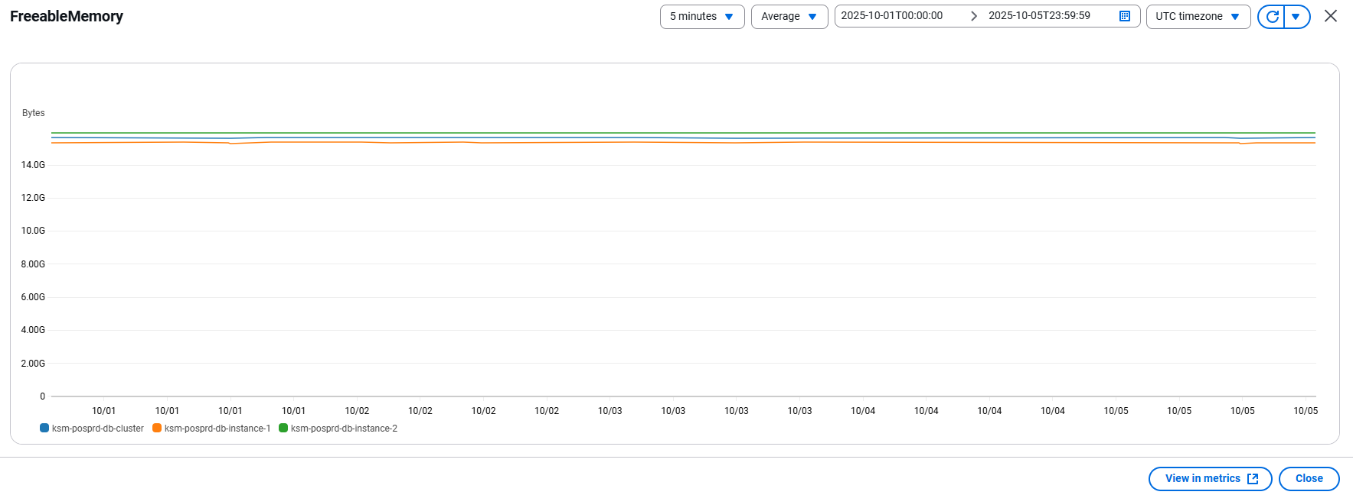

3 | 全体評価
 | CPU及びEC2、ECS、RDSのメモリの使用状況は許容範囲内であり、現在の運用ニーズに十分対応できています。
 | また、今後の拡張にも対応可能です。

サーバーの使用状況（週2）
 | サーバーの使用状況報告

1 | 概要
 | 報告期間：
 |  | 2025/10/6 ~ 2025/10/12
 | 対象環境：
 |  | 本番環境
 | 対象リソース：
 |  | イシダ様向けのバッチ処理

2 | ダッシュボード
 | 2.1 | EC2
 |  | ksm-posprd-ec2-instance-bastion
 |  |  | 対応設定
 |  |  |  | サーバーの使用率が『80』%以上が発生された場合、調査を行い、改修する
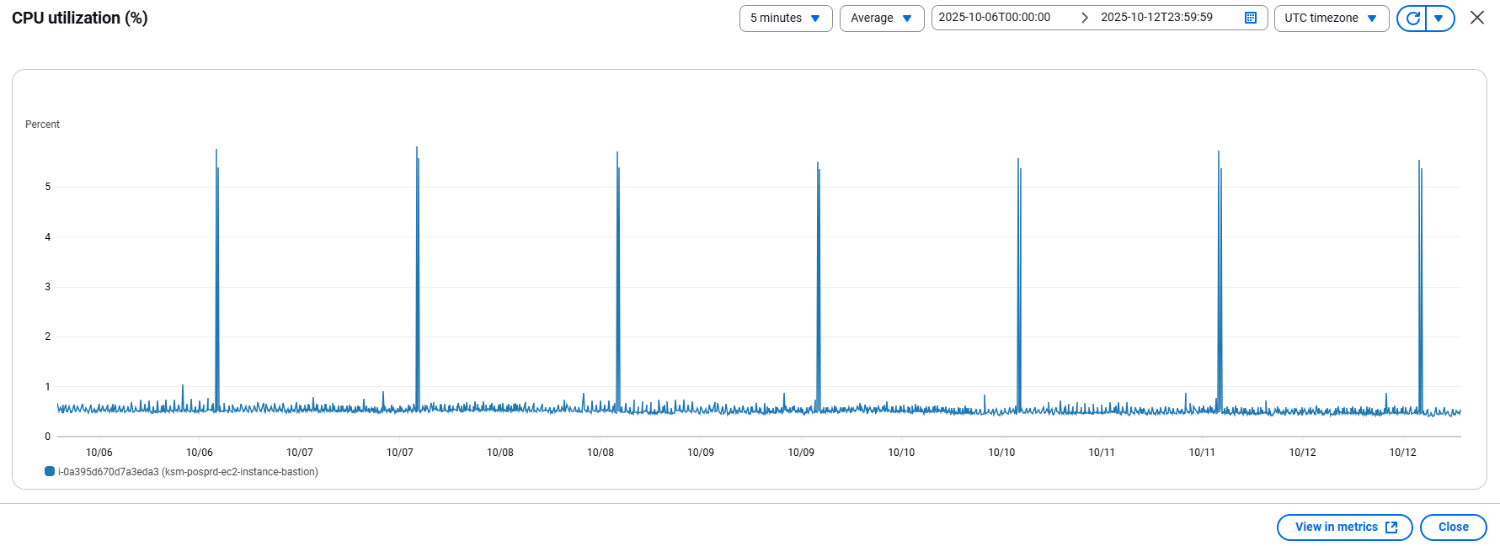

 | 2.2 | ECS
 |  | ksm-posprd-ecs-cluster
 |  |  | 対応設定
 |  |  |  | サーバーの使用率が『80』%以上が発生された場合、調査を行い、改修する
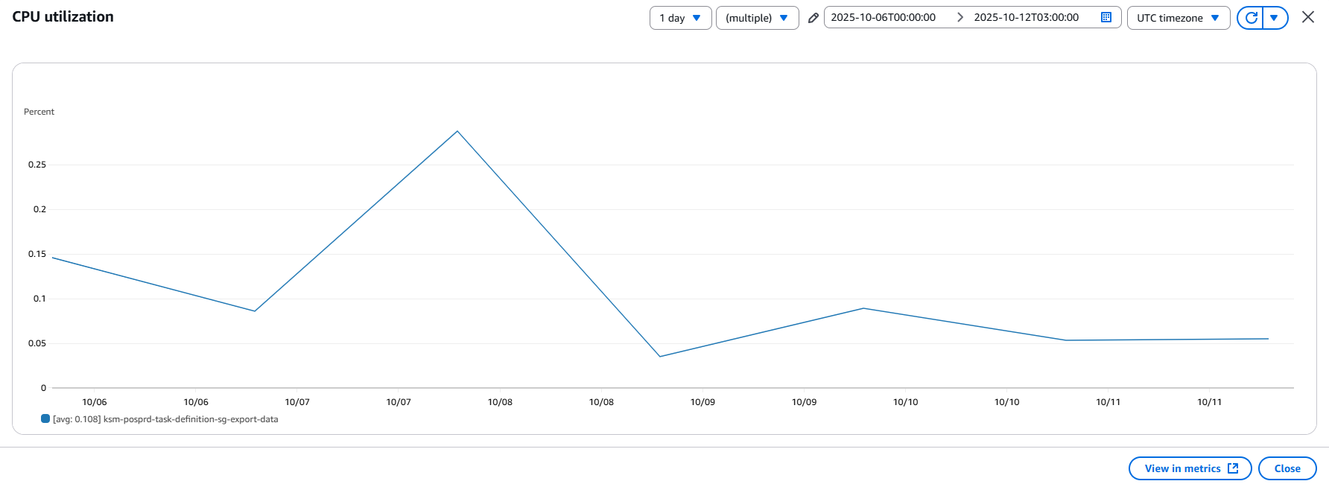

 |  |  | 対応設定
 |  |  |  | メモリの使用率が『80』%以上が発生された場合、調査を行い、改修する

3 | 全体評価
 | CPU及びEC2、ECS、RDSのメモリの使用状況は許容範囲内であり、現在の運用ニーズに十分対応できています。
 | また、今後の拡張にも対応可能です。

 | 2.3 | RDS
 |  | ksm-posprd-db-cluster
 |  |  | 対応設定
 |  |  |  | サーバーの使用率が『80』%以上が発生された場合、調査を行い、改修する
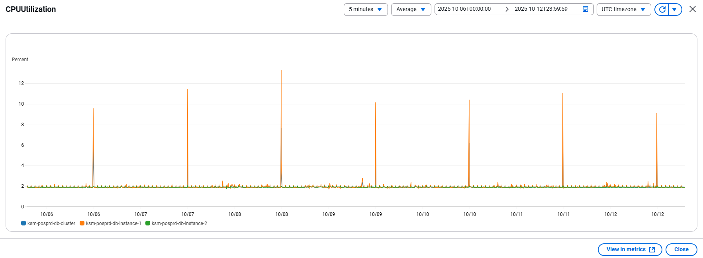

 |  |  | 対応設定
 |  |  |  | メモリの空き容量が『2』GB%以下が発生された場合、調査を行い、改修する
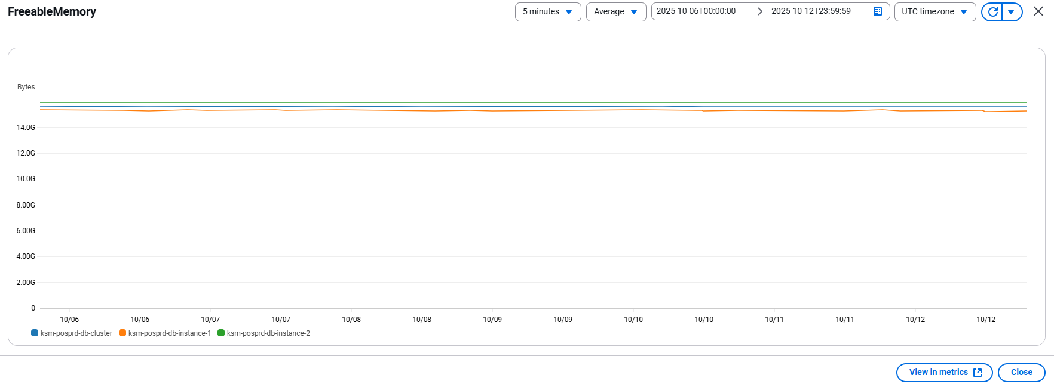

3 | 全体評価
 | CPU及びEC2、ECS、RDSのメモリの使用状況は許容範囲内であり、現在の運用ニーズに十分対応できています。
 | また、今後の拡張にも対応可能です。

サーバーの使用状況（週3）
 | サーバーの使用状況報告

1 | 概要
 | 報告期間：
 |  | 2025/10/13 ~ 2025/10/19
 | 対象環境：
 |  | 本番環境
 | 対象リソース：
 |  | イシダ様向けのバッチ処理

2 | ダッシュボード
 | 2.1 | EC2
 |  | ksm-posprd-ec2-instance-bastion
 |  |  | 対応設定
 |  |  |  | サーバーの使用率が『80』%以上が発生された場合、調査を行い、改修する
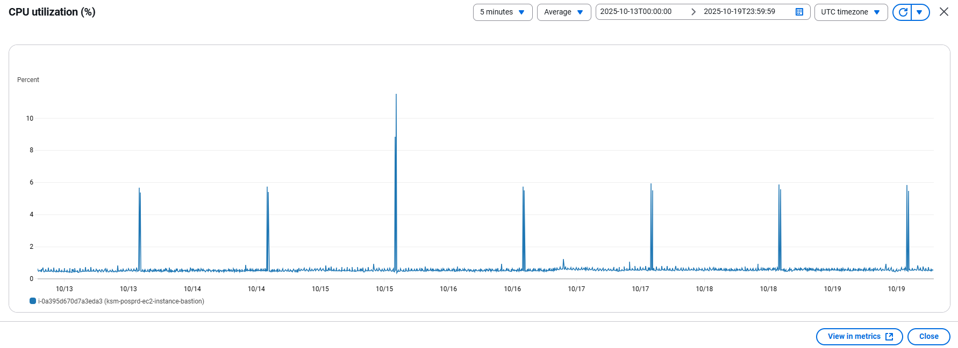

 | 2.2 | ECS
 |  | ksm-posprd-ecs-cluster
 |  |  | 対応設定
 |  |  |  | サーバーの使用率が『80』%以上が発生された場合、調査を行い、改修する
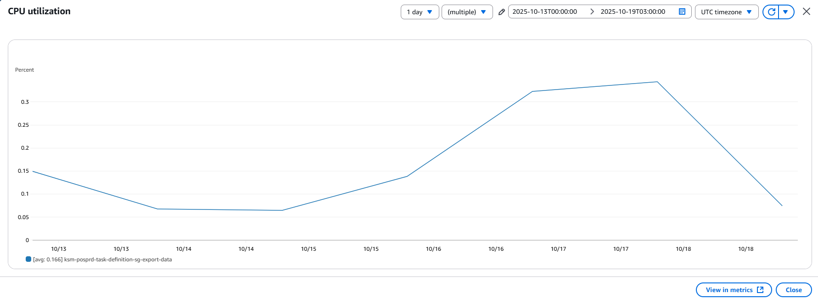

 |  |  | 対応設定
 |  |  |  | メモリの使用率が『80』%以上が発生された場合、調査を行い、改修する
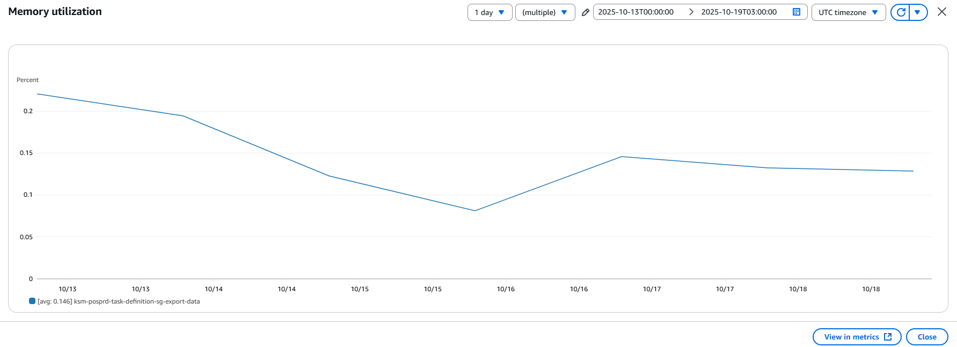

 | 2.3 | RDS
 |  | ksm-posprd-db-cluster
 |  |  | 対応設定
 |  |  |  | サーバーの使用率が『80』%以上が発生された場合、調査を行い、改修する


 |  |  | 対応設定
 |  |  |  | メモリの空き容量が『2』GB%以下が発生された場合、調査を行い、改修する


3 | 全体評価
 | CPU及びEC2、ECS、RDSのメモリの使用状況は許容範囲内であり、現在の運用ニーズに十分対応できています。
 | また、今後の拡張にも対応可能です。

サーバーの使用状況（週4）
 | サーバーの使用状況報告

1 | 概要
 | 報告期間：
 |  | 2025/10/20 ~ 2025/10/26
 | 対象環境：
 |  | 本番環境
 | 対象リソース：
 |  | イシダ様向けのバッチ処理

2 | ダッシュボード
 | 2.1 | EC2
 |  | ksm-posprd-ec2-instance-bastion
 |  |  | 対応設定
 |  |  |  | サーバーの使用率が『80』%以上が発生された場合、調査を行い、改修する


 | 2.2 | ECS
 |  | ksm-posprd-ecs-cluster
 |  |  | 対応設定
 |  |  |  | サーバーの使用率が『80』%以上が発生された場合、調査を行い、改修する


 |  |  | 対応設定
 |  |  |  | メモリの使用率が『80』%以上が発生された場合、調査を行い、改修する


 | 2.3 | RDS
 |  | ksm-posprd-db-cluster
 |  |  | 対応設定
 |  |  |  | サーバーの使用率が『80』%以上が発生された場合、調査を行い、改修する


 |  |  | 対応設定
 |  |  |  | メモリの空き容量が『2』GB%以下が発生された場合、調査を行い、改修する


3 | 全体評価
 | CPU及びEC2、ECS、RDSのメモリの使用状況は許容範囲内であり、現在の運用ニーズに十分対応できています。
 | また、今後の拡張にも対応可能です。

サーバーの使用状況（週5）
 | サーバーの使用状況報告

1 | 概要
 | 報告期間：
 |  | 2025/10/27 ~ 2025/10/31
 | 対象環境：
 |  | 本番環境
 | 対象リソース：
 |  | イシダ様向けのバッチ処理

2 | ダッシュボード
 | 2.1 | EC2
 |  | ksm-posprd-ec2-instance-bastion
 |  |  | 対応設定
 |  |  |  | サーバーの使用率が『80』%以上が発生された場合、調査を行い、改修する


 | 2.2 | ECS
 |  | ksm-posprd-ecs-cluster
 |  |  | 対応設定
 |  |  |  | サーバーの使用率が『80』%以上が発生された場合、調査を行い、改修する


 |  |  | 対応設定
 |  |  |  | メモリの使用率が『80』%以上が発生された場合、調査を行い、改修する


 | 2.3 | RDS
 |  | ksm-posprd-db-cluster
 |  |  | 対応設定
 |  |  |  | サーバーの使用率が『80』%以上が発生された場合、調査を行い、改修する


 |  |  | 対応設定
 |  |  |  | メモリの空き容量が『2』GB%以下が発生された場合、調査を行い、改修する


3 | 全体評価
 | CPU及びEC2、ECS、RDSのメモリの使用状況は許容範囲内であり、現在の運用ニーズに十分対応できています。
 | また、今後の拡張にも対応可能です。

ストレージ使用量（週1）
 | ストレージ使用量報告

1 | 概要
 | 報告期間：
 |  | 2025/10/01 ~ 2025/10/05
 | 対象環境：
 |  | 本番環境
 | 対象リソース：
 |  | イシダ様向けのバッチ処理

2 | ダッシュボード
 | 2.1 | S3
 |  | prd-ignica-ksm
 |  |  | 対応設定
 |  |  |  | 容量が一日『10』GB以上が増やした場合、調査を行い、改修する
 |  |  | Total bucket size

 |  |  | Total number of objects
 |  |  | 対応設定
 |  |  |  | ファイル数が一日『3000』ファイル以上が増やした場合、調査を行い、改修する

 | 2.2 | RDS
 |  | ksm-posprd-db-cluster
 |  |  | 対応設定
 |  |  |  | 空き容量が『20』GB以下の場合、調査を行い、改修する



3 | 全体評価
 | S3及びRDSのストレージ使用状況は許容範囲内であり、現在の運用ニーズに十分対応できています。
 | また、今後の拡張にも対応可能です。

ストレージ使用量（週2）
 | ストレージ使用量報告

1 | 概要
 | 報告期間：
 |  | 2025/10/6 ~ 2025/10/12
 | 対象環境：
 |  | 本番環境
 | 対象リソース：
 |  | イシダ様向けのバッチ処理

2 | ダッシュボード
 | 2.1 | S3
 |  | prd-ignica-ksm
 |  |  | 対応設定
 |  |  |  | 容量が一日『10』GB以上が増やした場合、調査を行い、改修する
 |  |  | Total bucket size

 |  |  | Total number of objects
 |  |  | 対応設定
 |  |  |  | ファイル数が一日『3000』ファイル以上が増やした場合、調査を行い、改修する

 | 2.2 | RDS
 |  | ksm-posprd-db-cluster
 |  |  | 対応設定
 |  |  |  | 空き容量が『20』GB以下の場合、調査を行い、改修する


3 | 全体評価
 | S3及びRDSのストレージ使用状況は許容範囲内であり、現在の運用ニーズに十分対応できています。
 | また、今後の拡張にも対応可能です。

ストレージ使用量（週3）
 | ストレージ使用量報告

1 | 概要
 | 報告期間：
 |  | 2025/10/13 ~ 2025/10/19
 | 対象環境：
 |  | 本番環境
 | 対象リソース：
 |  | イシダ様向けのバッチ処理

2 | ダッシュボード
 | 2.1 | S3
 |  | prd-ignica-ksm
 |  |  | 対応設定
 |  |  |  | 容量が一日『10』GB以上が増やした場合、調査を行い、改修する
 |  |  | Total bucket size

 |  |  | Total number of objects
 |  |  | 対応設定
 |  |  |  | ファイル数が一日『3000』ファイル以上が増やした場合、調査を行い、改修する

 | 2.2 | RDS
 |  | ksm-posprd-db-cluster
 |  |  | 対応設定
 |  |  |  | 空き容量が『20』GB以下の場合、調査を行い、改修する

 |  |  | s

3 | 全体評価
 | S3及びRDSのストレージ使用状況は許容範囲内であり、現在の運用ニーズに十分対応できています。
 | また、今後の拡張にも対応可能です。

ストレージ使用量（週4）
 | ストレージ使用量報告

1 | 概要
 | 報告期間：
 |  | 2025/10/20 ~ 2025/10/26
 | 対象環境：
 |  | 本番環境
 | 対象リソース：
 |  | イシダ様向けのバッチ処理

2 | ダッシュボード
 | 2.1 | S3
 |  | prd-ignica-ksm
 |  |  | 対応設定
 |  |  |  | 容量が一日『10』GB以上が増やした場合、調査を行い、改修する
 |  |  | Total bucket size

 |  |  | Total number of objects
 |  |  | 対応設定
 |  |  |  | ファイル数が一日『3000』ファイル以上が増やした場合、調査を行い、改修する

 | 2.2 | RDS
 |  | ksm-posprd-db-cluster
 |  |  | 対応設定
 |  |  |  | 空き容量が『20』GB以下の場合、調査を行い、改修する


3 | 全体評価
 | S3及びRDSのストレージ使用状況は許容範囲内であり、現在の運用ニーズに十分対応できています。
 | また、今後の拡張にも対応可能です。

ストレージ使用量（週5）
 | ストレージ使用量報告

1 | 概要
 | 報告期間：
 |  | 2025/10/27 ~ 2025/10/31
 | 対象環境：
 |  | 本番環境
 | 対象リソース：
 |  | イシダ様向けのバッチ処理

2 | ダッシュボード
 | 2.1 | S3
 |  | prd-ignica-ksm
 |  |  | 対応設定
 |  |  |  | 容量が一日『10』GB以上が増やした場合、調査を行い、改修する
 |  |  | Total bucket size

 |  |  | Total number of objects
 |  |  | 対応設定
 |  |  |  | ファイル数が一日『3000』ファイル以上が増やした場合、調査を行い、改修する

 | 2.2 | RDS
 |  | ksm-posprd-db-cluster
 |  |  | 対応設定
 |  |  |  | 空き容量が『20』GB以下の場合、調査を行い、改修する


3 | 全体評価
 | S3及びRDSのストレージ使用状況は許容範囲内であり、現在の運用ニーズに十分対応できています。
 | また、今後の拡張にも対応可能です。

